КонсТабл
 |  |  | 4. Таблица консолидируемых расчетов |  |  |  |  |  |  |  |  |  | Форма 0503317 с.7

Выбытия | Наименование показателя | Код строки | Поступления |  |  |  |  |  |  |  |  |  | ИТОГО
 |  |  | бюджет субъекта Российской Федерации | бюджеты внутригородских муниципальных образований городов федерального значения | бюджеты муниципальных округов | бюджеты городских округов | бюджеты городских округов с внутригородским делением | бюджеты внутригородских районов | бюджеты муниципальных районов | бюджеты городских поселений | бюджеты сельских поселений | бюджет территориального государственного внебюджетного фонда
 | 1 | 2 | 3 | 4 | 5 | 6 | 7 | 8 | 9 | 10 | 11 | 12 | 13
 | Всего выбытий | 899 | 6,665,454.14 | - | - | 467,498,236.67 | - | - | 142,753,621.39 | 362,316,284.50 | 667,696,724.35 | - | 1,646,930,321.05
 | Бюджет субъекта Российской Федерации | 900 | - | - | - | 467,498,236.67 | - | - | 125,098,357.68 | 284,194,578.31 | 161,579,369.62 | - | 1,038,370,542.28
 | в том числе по видам выбытий:
 | субсидии | 901 | - | - | - | 195,185,321.72 | - | - | 116,988,795.16 | 172,793,025.20 | 97,790,691.02 | - | 582,757,833.10
 | субвенции | 902 | - | - | - | 125,863,864.95 | - | - | 2,559,562.52 | 84,145,853.11 | 13,261,278.60 | - | 225,830,559.18
 | дотации | 903 | - | - | - | 129,634,800.00 | - | - | - | 26,435,700.00 | 39,017,400.00 | - | 195,087,900.00
 | иные межбюджетные трансферты | 904 | - | - | - | 16,814,250.00 | - | - | 5,550,000.00 | 820,000.00 | 11,510,000.00 | - | 34,694,250.00
 | трансферты бюджету территориального фонда | 905 | - | - | - | - | - | - | - | - | - | - | -
 | возврат неиспользованных остатков субсидий, субвенций и иных межбюджетных трансфертов прошлых лет | 906 | - | - | - | - | - | - | - | - | - | - | -
 | выдача бюджетных кредитов другим бюджетам бюджетной системы Российской Федерации | 907 | - | - | - | - | - | - | - | - | - | - | -
 | уменьшение внутренних заимствований | 908 | - | - | - | - | - | - | - | - | - | - | -
 | обслуживание внутренних долговых обязательств (в части процентов, пеней и штрафных санкций по полученным бюджетным кредитам) | 909 | - | - | - | - | - | - | - | - | - | - | -
 | Бюджеты внутригородских муниципальных образований городов федерального значения | 910 | - | - | - | - | - | - | - | - | - | - | -
 | в том числе по видам выбытий:
 | субсидии | 911 | - | - | - | - | - | - | - | - | - | - | -
 | субвенции | 912 | - | - | - | - | - | - | - | - | - | - | -
 | дотации | 913 | - | - | - | - | - | - | - | - | - | - | -
 | иные межбюджетные трансферты | 914 | - | - | - | - | - | - | - | - | - | - | -
 | трансферты бюджету территориального фонда | 915 | - | - | - | - | - | - | - | - | - | - | -
 | возврат неиспользованных остатков субсидий, субвенций и иных межбюджетных трансфертов прошлых лет | 916 | - | - | - | - | - | - | - | - | - | - | -
 | выдача бюджетных кредитов другим бюджетам бюджетной системы Российской Федерации | 917 | - | - | - | - | - | - | - | - | - | - | -
 | уменьшение внутренних заимствований | 918 | - | - | - | - | - | - | - | - | - | - | -
 | обслуживание внутренних долговых обязательств (в части процентов, пеней и штрафных санкций по полученным бюджетным кредитам) | 919 | - | - | - | - | - | - | - | - | - | - | -

Выбытия | Наименование показателя | Код строки | Поступления |  |  |  |  |  |  |  |  |  | ИТОГО
 |  |  | бюджет субъекта Российской Федерации | бюджеты внутригородских муниципальных образований городов федерального значения | бюджеты муниципальных округов | бюджеты городских округов | бюджеты городских округов с внутригородским делением | бюджеты внутригородских районов | бюджеты муниципальных районов | бюджеты городских поселений | бюджеты сельских поселений | бюджет территориального государственного внебюджетного фонда
 | 1 | 2 | 3 | 4 | 5 | 6 | 7 | 8 | 9 | 10 | 11 | 12 | 13
 | Бюджеты муниципальных округов | 920 | - | - | - | - | - | - | - | - | - | - | -
 | в том числе по видам выбытий:
 | субсидии | 921 | - | - | - | - | - | - | - | - | - | - | -
 | субвенции | 922 | - | - | - | - | - | - | - | - | - | - | -
 | дотации | 923 | - | - | - | - | - | - | - | - | - | - | -
 | иные межбюджетные трансферты | 924 | - | - | - | - | - | - | - | - | - | - | -
 | трансферты бюджету территориального фонда | 925 | - | - | - | - | - | - | - | - | - | - | -
 | возврат неиспользованных остатков субсидий, субвенций и иных межбюджетных трансфертов прошлых лет | 926 | - | - | - | - | - | - | - | - | - | - | -
 | выдача бюджетных кредитов другим бюджетам бюджетной системы Российской Федерации | 927 | - | - | - | - | - | - | - | - | - | - | -
 | уменьшение внутренних заимствований | 928 | - | - | - | - | - | - | - | - | - | - | -
 | обслуживание внутренних долговых обязательств (в части процентов, пеней и штрафных санкций по полученным бюджетным кредитам) | 929 | - | - | - | - | - | - | - | - | - | - | -
 | Бюджеты городских округов | 930 | 3,910,964.87 | - | - | - | - | - | - | - | - | - | 3,910,964.87
 | в том числе по видам выбытий:
 | субсидии | 931 | - | - | - | - | - | - | - | - | - | - | -
 | субвенции | 932 | - | - | - | - | - | - | - | - | - | - | -
 | дотации | 933 | - | - | - | - | - | - | - | - | - | - | -
 | иные межбюджетные трансферты | 934 | - | - | - | - | - | - | - | - | - | - | -
 | трансферты бюджету территориального фонда | 935 | - | - | - | - | - | - | - | - | - | - | -
 | возврат неиспользованных остатков субсидий, субвенций и иных межбюджетных трансфертов прошлых лет | 936 | 3,910,964.87 | - | - | - | - | - | - | - | - | - | 3,910,964.87
 | выдача бюджетных кредитов другим бюджетам бюджетной системы Российской Федерации | 937 | - | - | - | - | - | - | - | - | - | - | -
 | уменьшение внутренних заимствований | 938 | - | - | - | - | - | - | - | - | - | - | -
 | обслуживание внутренних долговых обязательств (в части процентов, пеней и штрафных санкций по полученным бюджетным кредитам) | 939 | - | - | - | - | - | - | - | - | - | - | -

Выбытия | Наименование показателя | Код строки | Поступления |  |  |  |  |  |  |  |  |  | ИТОГО
 |  |  | бюджет субъекта Российской Федерации | бюджеты внутригородских муниципальных образований городов федерального значения | бюджеты муниципальных округов | бюджеты городских округов | бюджеты городских округов с внутригородским делением | бюджеты внутригородских районов | бюджеты муниципальных районов | бюджеты городских поселений | бюджеты сельских поселений | бюджет территориального государственного внебюджетного фонда
 | 1 | 2 | 3 | 4 | 5 | 6 | 7 | 8 | 9 | 10 | 11 | 12 | 13
 | Бюджеты городских округов с внутригородским делением | 940 | - | - | - | - | - | - | - | - | - | - | -
 | в том числе по видам выбытий:
 | субсидии | 941 | - | - | - | - | - | - | - | - | - | - | -
 | субвенции | 942 | - | - | - | - | - | - | - | - | - | - | -
 | дотации | 943 | - | - | - | - | - | - | - | - | - | - | -
 | иные межбюджетные трансферты | 944 | - | - | - | - | - | - | - | - | - | - | -
 | трансферты бюджету территориального фонда | 945 | - | - | - | - | - | - | - | - | - | - | -
 | возврат неиспользованных остатков субсидий, субвенций и иных межбюджетных трансфертов прошлых лет | 946 | - | - | - | - | - | - | - | - | - | - | -
 | выдача бюджетных кредитов другим бюджетам бюджетной системы Российской Федерации | 947 | - | - | - | - | - | - | - | - | - | - | -
 | уменьшение внутренних заимствований | 948 | - | - | - | - | - | - | - | - | - | - | -
 | обслуживание внутренних долговых обязательств (в части процентов, пеней и штрафных санкций по полученным бюджетным кредитам) | 949 | - | - | - | - | - | - | - | - | - | - | -
 | Бюджеты внутригородских районов | 950 | - | - | - | - | - | - | - | - | - | - | -
 | в том числе по видам выбытий:
 | субсидии | 951 | - | - | - | - | - | - | - | - | - | - | -
 | субвенции | 952 | - | - | - | - | - | - | - | - | - | - | -
 | дотации | 953 | - | - | - | - | - | - | - | - | - | - | -
 | иные межбюджетные трансферты | 954 | - | - | - | - | - | - | - | - | - | - | -
 | трансферты бюджету территориального фонда | 955 | - | - | - | - | - | - | - | - | - | - | -
 | возврат неиспользованных остатков субсидий, субвенций и иных межбюджетных трансфертов прошлых лет | 956 | - | - | - | - | - | - | - | - | - | - | -
 | выдача бюджетных кредитов другим бюджетам бюджетной системы Российской Федерации | 957 | - | - | - | - | - | - | - | - | - | - | -
 | уменьшение внутренних заимствований | 958 | - | - | - | - | - | - | - | - | - | - | -
 | обслуживание внутренних долговых обязательств (в части процентов, пеней и штрафных санкций по полученным бюджетным кредитам) | 959 | - | - | - | - | - | - | - | - | - | - | -

Выбытия | Наименование показателя | Код строки | Поступления |  |  |  |  |  |  |  |  |  | ИТОГО
 |  |  | бюджет субъекта Российской Федерации | бюджеты внутригородских муниципальных образований городов федерального значения | бюджеты муниципальных округов | бюджеты городских округов | бюджеты городских округов с внутригородским делением | бюджеты внутригородских районов | бюджеты муниципальных районов | бюджеты городских поселений | бюджеты сельских поселений | бюджет территориального государственного внебюджетного фонда
 | 1 | 2 | 3 | 4 | 5 | 6 | 7 | 8 | 9 | 10 | 11 | 12
 | Бюджеты муниципальных районов | 960 | - | - | - | - | - | - | - | 78,121,706.19 | 506,117,354.73 | - | 584,239,060.92
 | в том числе по видам выбытий:
 | субсидии | 961 | - | - | - | - | - | - | - | - | - | - | -
 | субвенции | 962 | - | - | - | - | - | - | - | - | - | - | -
 | дотации | 963 | - | - | - | - | - | - | - | 32,025,900.00 | 91,214,100.00 | - | 123,240,000.00
 | иные межбюджетные трансферты | 964 | - | - | - | - | - | - | - | 46,088,711.64 | 414,775,552.83 | - | 460,864,264.47
 | трансферты бюджету территориального фонда | 965 | - | - | - | - | - | - | - | - | - | - | -
 | возврат неиспользованных остатков субсидий, субвенций и иных межбюджетных трансфертов прошлых лет | 966 | - | - | - | - | - | - | - | 7,094.55 | 127,701.90 | - | 134,796.45
 | выдача бюджетных кредитов другим бюджетам бюджетной системы Российской Федерации | 967 | - | - | - | - | - | - | - | - | - | - | -
 | уменьшение внутренних заимствований | 968 | - | - | - | - | - | - | - | - | - | - | -
 | обслуживание внутренних долговых обязательств (в части процентов, пеней и штрафных санкций по полученным бюджетным кредитам) | 969 | - | - | - | - | - | - | - | - | - | - | -
 | Бюджеты городских поселений | 970 | 2,282,398.67 | - | - | - | - | - | 7,993,465.22 | - | - | - | 10,275,863.89
 | в том числе по видам выбытий:
 | субсидии | 971 | - | - | - | - | - | - | - | - | - | - | -
 | субвенции | 972 | - | - | - | - | - | - | - | - | - | - | -
 | дотации | 973 | - | - | - | - | - | - | - | - | - | - | -
 | иные межбюджетные трансферты | 974 | - | - | - | - | - | - | 541,500.00 | - | - | - | 541,500.00
 | трансферты бюджету территориального фонда | 975 | - | - | - | - | - | - | - | - | - | - | -
 | возврат неиспользованных остатков субсидий, субвенций и иных межбюджетных трансфертов прошлых лет | 976 | 2,282,398.67 | - | - | - | - | - | 7,451,965.22 | - | - | - | 9,734,363.89
 | выдача бюджетных кредитов другим бюджетам бюджетной системы Российской Федерации | 977 | - | - | - | - | - | - | - | - | - | - | -
 | уменьшение внутренних заимствований | 978 | - | - | - | - | - | - | - | - | - | - | -
 | обслуживание внутренних долговых обязательств (в части процентов, пеней и штрафных санкций по полученным бюджетным кредитам) | 979 | - | - | - | - | - | - | - | - | - | - | -

Выбытия | Наименование показателя | Код строки | Поступления |  |  |  |  |  |  |  |  |  | ИТОГО
 |  |  | бюджет субъекта Российской Федерации | бюджеты внутригородских муниципальных образований городов федерального значения | бюджеты муниципальных округов | бюджеты городских округов | бюджеты городских округов с внутригородским делением | бюджеты внутригородских районов | бюджеты муниципальных районов | бюджеты городских поселений | бюджеты сельских поселений | бюджет территориального государственного внебюджетного фонда
 | 1 | 2 | 3 | 4 | 5 | 6 | 7 | 8 | 9 | 10 | 11 | 12 | 13
 | Бюджеты сельских поселений | 980 | 107,960.00 | - | - | - | - | - | 9,661,798.49 | - | - | - | 9,769,758.49
 | в том числе по видам выбытий:
 | субсидии | 981 | - | - | - | - | - | - | - | - | - | - | -
 | субвенции | 982 | - | - | - | - | - | - | - | - | - | - | -
 | дотации | 983 | - | - | - | - | - | - | - | - | - | - | -
 | иные межбюджетные трансферты | 984 | - | - | - | - | - | - | 9,351,667.00 | - | - | - | 9,351,667.00
 | трансферты бюджету территориального фонда | 985 | - | - | - | - | - | - | - | - | - | - | -
 | возврат неиспользованных остатков субсидий, субвенций и иных межбюджетных трансфертов прошлых лет | 986 | 107,960.00 | - | - | - | - | - | 310,131.49 | - | - | - | 418,091.49
 | выдача бюджетных кредитов другим бюджетам бюджетной системы Российской Федерации | 987 | - | - | - | - | - | - | - | - | - | - | -
 | уменьшение внутренних заимствований | 988 | - | - | - | - | - | - | - | - | - | - | -
 | обслуживание внутренних долговых обязательств (в части процентов, пеней и штрафных санкций по полученным бюджетным кредитам) | 989 | - | - | - | - | - | - | - | - | - | - | -
 | Бюджет территориального государственного внебюджетного фонда | 990 | 364,130.60 | - | - | - | - | - | - | - | - | - | 364,130.60
 | в том числе по видам выбытий:
 | субсидии | 991 | - | - | - | - | - | - | - | - | - | - | -
 | субвенции | 992 | - | - | - | - | - | - | - | - | - | - | -
 | дотации | 993 | - | - | - | - | - | - | - | - | - | - | -
 | иные межбюджетные трансферты | 994 | - | - | - | - | - | - | - | - | - | - | -
 | трансферты бюджету территориального фонда | 995 | - | - | - | - | - | - | - | - | - | - | -
 | возврат неиспользованных остатков субсидий, субвенций и иных межбюджетных трансфертов прошлых лет | 996 | 364,130.60 | - | - | - | - | - | - | - | - | - | 364,130.60
 | выдача бюджетных кредитов другим бюджетам бюджетной системы Российской Федерации | 997 | - | - | - | - | - | - | - | - | - | - | -
 | уменьшение внутренних заимствований | 998 | - | - | - | - | - | - | - | - | - | - | -
 | обслуживание внутренних долговых обязательств (в части процентов, пеней и штрафных санкций по полученным бюджетным кредитам) | 999 | - | - | - | - | - | - | - | - | - | - | -

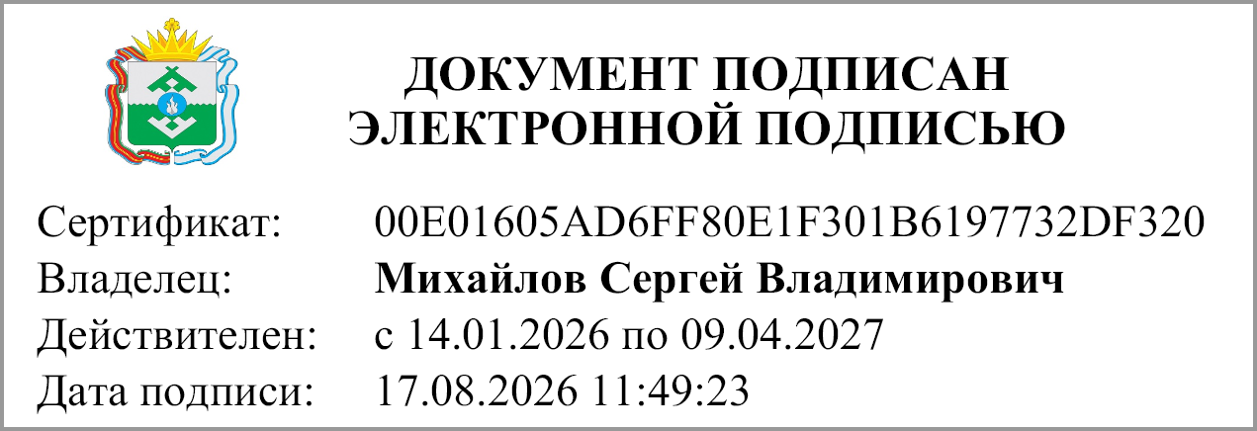
 | Руководитель |  |  |  | Михайлов С.В.
 |  | (подпись) |  |  | (расшифровка подписи)

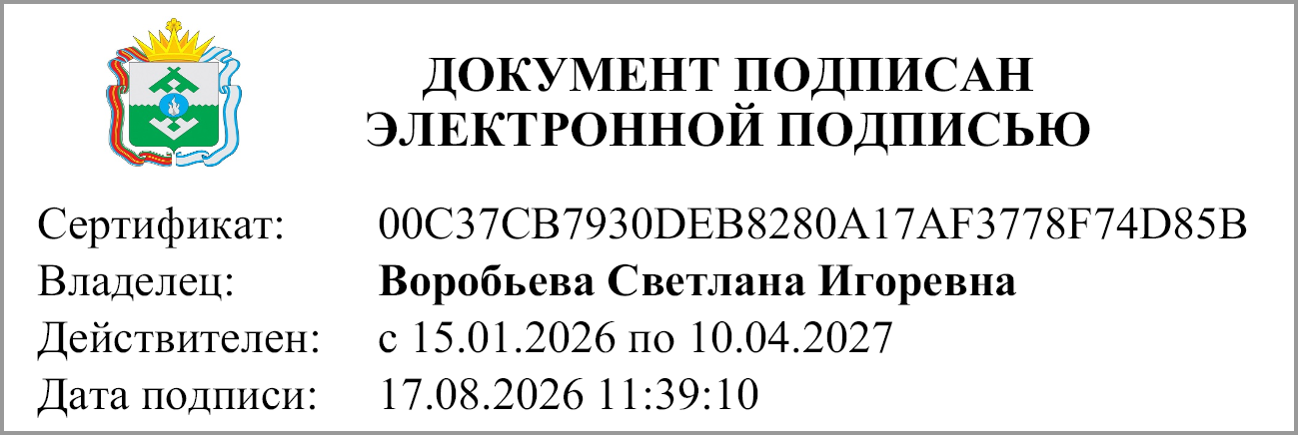
 | Главный бухгалтер |  |  |  | Воробьева С.И.
 |  | (подпись) |  |  | (расшифровка подписи)

 | "17" августа 2026 г.

Документ подписан электронной подписью. Руководитель(Михайлов Сергей Владимирович, Сертификат: 00E01605AD6FF80E1F301B6197732DF320, Действителен: с 14.01.2026 по 09.04.2027), Главный бухгалтер(Воробьева Светлана Игоревна, Сертификат: 00C37CB7930DEB8280A17AF3778F74D85B, Действителен: с 15.01.2026 по 10.04.2027)

